Directives d'envoi
Directives d’envoi
Nouveauté ! Merci de déposer votre demande en utilisant Mon Dossier CALQ.
 | Accéder à : | Mon dossier CALQ
Étape 1 : Créer la demande

Étape 2 : Décrire le projet
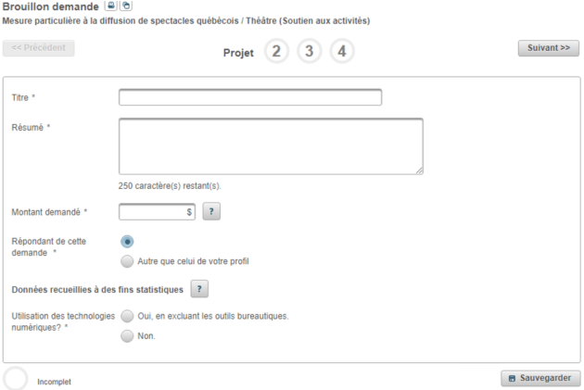 |  |  | Quelques consignes pour remplir la section Projet : Titre : soutenir la présentation d'une programmation de spectacles dans le contexte de la relance postpandémique Résumé : indiquer le nom de la salle ou des salles faisant l'objet de la demande Montant demandé : dans le doute inscrire 1$

Étape 3 : Déposer les documents requis
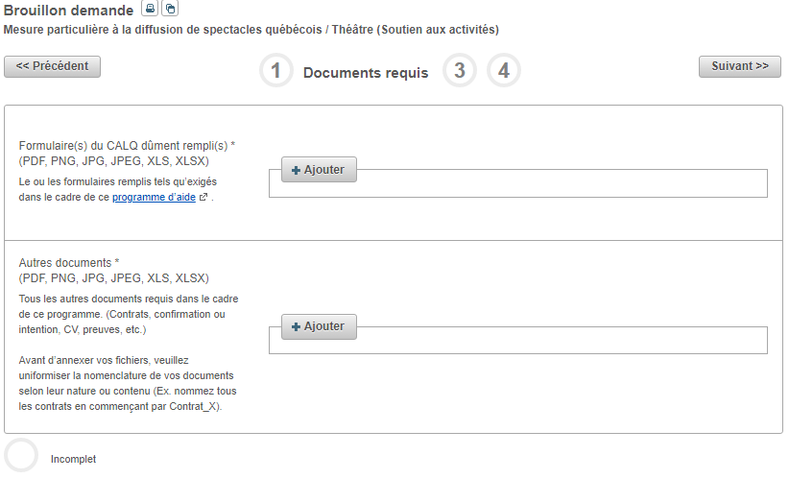

Étape 4 : Déposer le matériel d’appui (non-requis pour cette mesure) |  |  | Étape 5 : Transmettre la demande
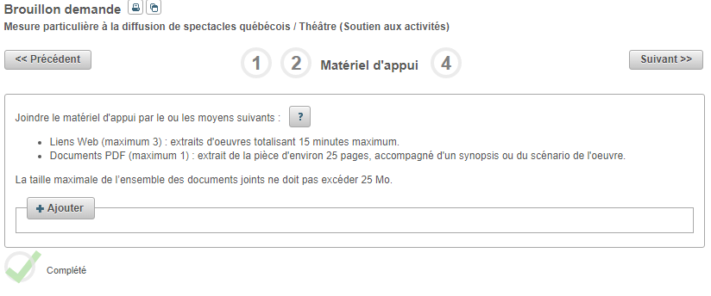 |  |  | 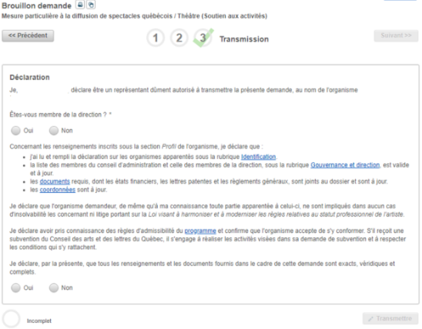
S’il ne vous est pas possible d’utiliser ce mode de transmission, exceptionnellement, le Conseil reçoit le dossier de candidature par WeTransfer (voir instructions ci-dessous).

 | WeTransfer
 | Pour les diffuseurs : | diffuseurs.billetterie@calq.gouv.qc.ca
 | Pour les événements : | evenements.billetterie@calq.gouv.qc.ca
 | Pour les producteurs : | producteurs.billetterie@calq.gouv.qc.ca

Toutefois, afin d’assurer la protection de vos renseignements confidentiels, il est de votre responsabilité de sécuriser les fichiers envoyés par l’ajout d’un mot de passe.

1. | Remplir et signer le ou les formulaire(s).
2. | Placer tous les fichiers (le formulaire et tous les autres documents requis) à transférer par WeTransfer dans un fichier compressé 7-Zip, protégé par un mot de passe. Si vous ne savez pas comment faire, voici quelques références utiles :
 | télécharger 7-ZIP
 | protéger un fichier ou un dossier ZIP.
 | Utilisateurs de Mac : | télécharger KeKA
3. | Transmettre le fichier compressé par WeTransfer à:
 | Pour les diffuseurs | diffuseurs.billetterie@calq.gouv.qc.ca
 | Pour les événements : | evenements.billetterie@calq.gouv.qc.ca
 | Pour les producteurs : | producteurs.billetterie@calq.gouv.qc.ca

4. | Envoyer un message distinct à la même adresse courriel, fournissant le mot de passe requis pour ouvrir le fichier compressé.

Le Conseil des arts et des lettres du Québec confirme que les renseignements confidentiels ainsi recueillis ne sont accessibles qu’aux personnes autorisées à les recevoir au sein de son organisation.

